OptionID
授權Option設定主檔 |  |  |  |  | 授權Option設定主檔
系統 | PMS |  |  |  | 系統 | PMS
代號 | PMS_RATECODE_B |  |  |  | 代號 | PMS_SVC_ITEM
名稱 | B版Rate code |  |  |  | 名稱 | 服務項目
那個版本為標準(Lite, Business, Enterprise) | Business | =>按客戶購買的版本,放給客戶,例如客戶買Business版,這個Option就給客戶 |  |  | 那個版本為標準(Lite, Business, Enterprise) | Business | =>按客戶購買的版本,放給客戶,例如客戶買Business版,這個Option就給客戶

授權Option設定明細 |  |  |  |  | 授權Option設定明細
作業代號 | 功能代號 | 功能屬性 | 版本 |  | 作業代號 | 功能代號 | 功能屬性 | 版本
PMS0810230 |  | OPTION | PMS_RATECODE_B | =>控制下拉、欄位、畫面排版 | PMS0810230 |  | OPTION | PMS_SVC_ITEM | =>控制下拉、欄位、畫面排版
PMS0810230 | 1040:Dep. Rate | FUNCTION | Business |  | PMS0110041 |  | OPTION | PMS_SVC_ITEM | =>控制下拉、欄位、畫面排版
PMS0810230 | 1050:設定Base Rate | FUNCTION | Business
PMS0810230 | 1060:加人加價 | FUNCTION | Business
PMS0810230 | 1180:限制設定tabpage | FUNCTION | Business
PMS0810230 | 1190:促銷設定tabpage | FUNCTION | Business

授權Option設定主檔
系統 | PMS
代號 | PMS_RATECODE_S
名稱 | 特別Rate code
那個版本為標準(Lite, Business, Enterprise) | Enterprise | =>按客戶購買的版本,放給客戶,例如客戶買Business版,這個Option就給客戶
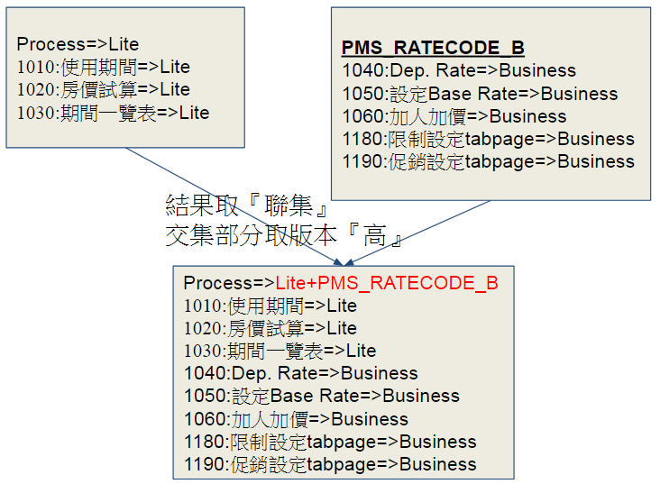
授權Option設定明細
上一層 | 功能代號 | 功能屬性 | 版本
PMS0810230 |  | OPTION | PMS_RATECODE_S | =>控制下拉、欄位、畫面排版
PMS0810230 | 1210:Hourly rate | FUNCTION | Enterprise
PMS0810230 | 1220:Monthly rate | FUNCTION | Enterprise

紅框(下拉、欄位、畫面排版)：依OptionID決定版本
藍框(function、tabpage)：依func_id決定版本
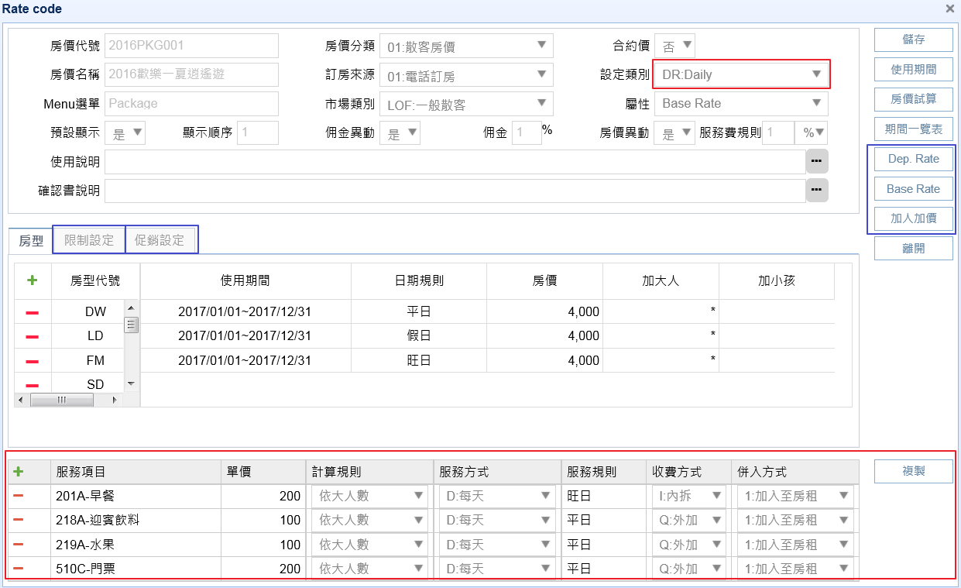

 |  |  |  |  | 『設定類別』下拉多 DR:DAILY PKG:PACKAGE 則是Business就有,不是OptionID
PMS_RATECODE_B
PMS_RATECODE_B

 |  |  |  |  |  |  |  |  |  | 方便客服給授權 |  |  | OptionID_RF
 |  |  |  |  |  |  |  |  |  | 授權樣本設定BAC_TEMPLATE |  |  | 授權Option設定主檔BAC_OPTION_RF

PMS_SVC_ITEM
 |  |  |  |  |  |  |  |  |  |  | OptionID_RF
 |  |  |  |  |  |  |  |  |  |  | 授權Option設定主檔BAC_OPTION_RF

 |  |  |  |  |  |  |  |  |  | 客戶購買授權 |  |  | 客戶購買OptionID
 |  |  |  |  |  |  |  |  |  | 授權功能設定BAC_PROCESSMENU |  |  | 授權Option設定主檔BAC_OPTION_MN
 |  |  |  |  |  |  |  |  |  |  |  | 開 | 啟用Y/N(用Option授權功能獲得授權為Y 用購買版本獲得授權為N,再由另一隻程式開啟)

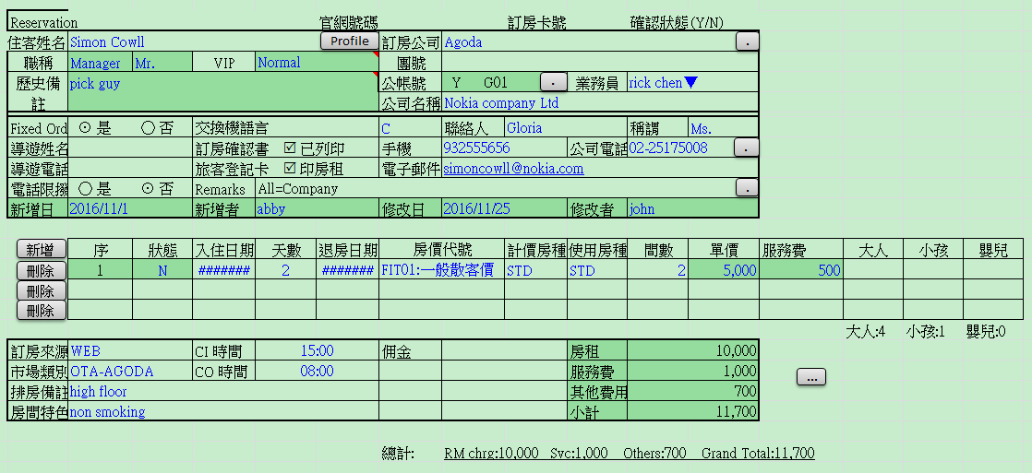
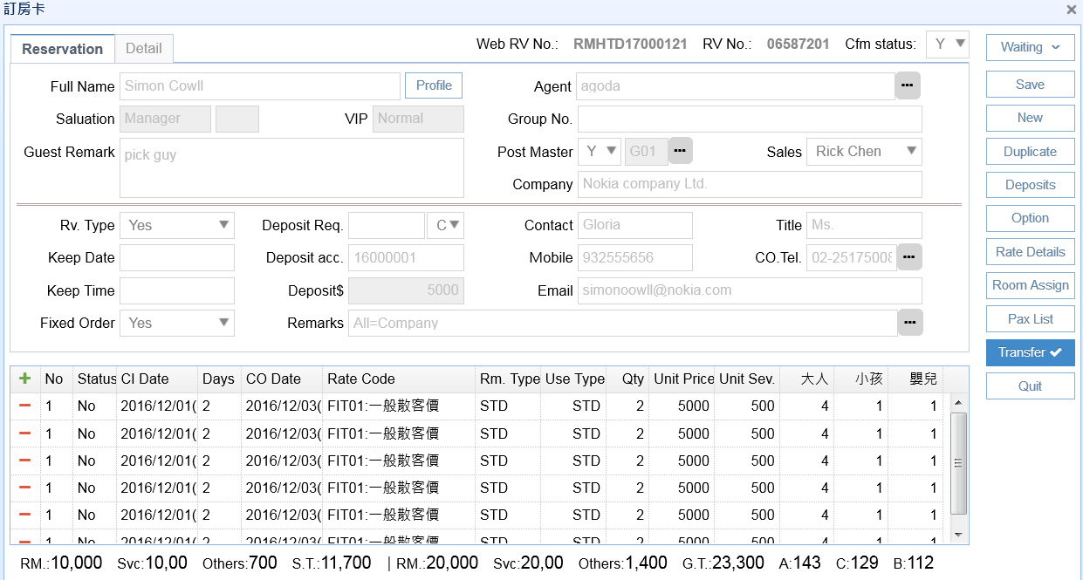
 |  |  |  |  |  |  |  |  |  | Menu
Business版 |  |  |  |  | Lite版 |  |  |  |  | 角色權限設定BAC_ROLE_FUNCTION |  |  | 所以OPTION與Menu都會影響到畫面
 |  |  |  |  |  |  |  |  |  | 公司別
 |  |  |  |  |  |  |  |  |  |  |  |  | select t.*, t.rowid from bac_role_function t where id_typ='FUNCTION' and (func_athena_id,func_hotel_cod,pre_id) in (select athena_id,hotel_cod,pro_id from BAC_OPTION_DT where athena_id = 1 and comp_cod = 'MIRACHU' and hotel_cod = '02' and sys_id = 'PMS0000000' and pro_id = 'PMS0810230' and use_sta = 'Y') ;
 |  |  |  |  |  |  |  |  |  |  |  |  | select * from BAC_OPTION_DT where athena_id = 1 and comp_cod = 'MIRACHU' and hotel_cod = '02' and sys_id = 'PMS0000000' and pro_id = 'PMS0810230' and use_sta = 'Y' and id_typ = 'OPTION';

 |  |  |  |  |  |  |  |  |  |  |  |  | LITE版沒有買option
 |  |  |  |  |  |  |  |  |  |  |  |  | update BAC_OPTION_MN set use_sta = 'N' where athena_id = 1 and comp_cod = 'MIRACHU' and hotel_cod = '02' and sys_id = 'PMS0000000' and use_sta = 'Y';
 |  |  |  |  |  |  |  |  |  |  |  |  | update BAC_OPTION_DT set use_sta = 'N' where athena_id = 1 and comp_cod = 'MIRACHU' and hotel_cod = '02' and sys_id = 'PMS0000000' and pro_id = 'PMS0810230' and use_sta = 'Y';
 |  |  |  |  |  |  |  |  |  |  |  |  | update bac_role_function t set edition = 'LITE' where id_typ='FUNCTION' and pre_id ='PMS0810230';
 |  |  |  |  |  |  |  |  |  |  |  |  | update bac_role_function t set edition = 'LITE' where id_typ='PROCESS' and current_id ='PMS0810230';

 |  |  |  |  |  |  |  |  |  |  |  |  | BUSINESS版沒有買option
 |  |  |  |  |  |  |  |  |  |  |  |  | update BAC_OPTION_MN set use_sta = 'N' where athena_id = 1 and comp_cod = 'MIRACHU' and hotel_cod = '02' and sys_id = 'PMS0000000' and use_sta = 'Y';
 |  |  |  |  |  |  |  |  |  |  |  |  | update BAC_OPTION_DT set use_sta = 'N' where athena_id = 1 and comp_cod = 'MIRACHU' and hotel_cod = '02' and sys_id = 'PMS0000000' and pro_id = 'PMS0810230' and use_sta = 'Y';
 |  |  |  |  |  |  |  |  |  |  |  |  | update bac_role_function t set edition = 'BUSINESS' where id_typ='FUNCTION' and pre_id ='PMS0810230';
 |  |  |  |  |  |  |  |  |  |  |  |  | update bac_role_function t set edition = 'BUSINESS' where id_typ='PROCESS' and current_id ='PMS0810230';

 |  |  |  |  |  |  |  |  |  |  |  |  | 買PMS_RATECODE_B
 |  |  |  |  |  |  |  |  |  |  |  |  | update BAC_OPTION_MN set use_sta = 'Y' where athena_id = 1 and comp_cod = 'MIRACHU' and hotel_cod = '02' and sys_id = 'PMS0000000' and option_id = 'PMS_RATECODE_B';
 |  |  |  |  |  |  |  |  |  |  |  |  | update BAC_OPTION_dt set use_sta = 'Y' where athena_id = 1 and comp_cod = 'MIRACHU' and hotel_cod = '02' and sys_id = 'PMS0000000' and option_id = 'PMS_RATECODE_B';
 |  |  |  |  |  |  |  |  |  |  |  |  | update bac_role_function t set edition = 'BUSINESS' where id_typ='FUNCTION' and (func_athena_id,func_comp_cod,func_hotel_cod,pre_id,current_id) in (select athena_id,comp_cod,hotel_cod,pro_id,func_id from BAC_OPTION_DT a where athena_id = 1 and comp_cod = 'MIRACHU' and hotel_cod = '02' and sys_id = 'PMS0000000' and pro_id = 'PMS0810230' and use_sta = 'Y' and a.option_id = 'PMS_RATECODE_B');

 |  |  |  |  |  |  |  |  |  |  |  |  | 買PMS_RATECODE_S
 |  |  |  |  |  |  |  |  |  |  |  |  | update BAC_OPTION_MN set use_sta = 'Y' where athena_id = 1 and comp_cod = 'MIRACHU' and hotel_cod = '02' and sys_id = 'PMS0000000' and option_id = 'PMS_RATECODE_S';
 |  |  |  |  |  |  |  |  |  |  |  |  | update BAC_OPTION_dt set use_sta = 'Y' where athena_id = 1 and comp_cod = 'MIRACHU' and hotel_cod = '02' and sys_id = 'PMS0000000' and option_id = 'PMS_RATECODE_S';
 |  |  |  |  |  |  |  |  |  |  |  |  | update bac_role_function t set edition = 'ENTERPRISE' where id_typ='FUNCTION' and (func_athena_id,func_comp_cod,func_hotel_cod,pre_id,current_id) in (select athena_id,comp_cod,hotel_cod,pro_id,func_id from BAC_OPTION_DT a where athena_id = 1 and comp_cod = 'MIRACHU' and hotel_cod = '02' and sys_id = 'PMS0000000' and pro_id = 'PMS0810230' and use_sta = 'Y' and a.option_id = 'PMS_RATECODE_S');

 |  |  |  |  |  |  |  |  |  |  |  |  | 買PMS_SVC_ITEM
 |  |  |  |  |  |  |  |  |  |  |  |  | update BAC_OPTION_MN set use_sta = 'Y' where athena_id = 1 and comp_cod = 'MIRACHU' and hotel_cod = '02' and sys_id = 'PMS0000000' and option_id = 'PMS_SVC_ITEM';
 |  |  |  |  |  |  |  |  |  |  |  |  | update BAC_OPTION_dt set use_sta = 'Y' where athena_id = 1 and comp_cod = 'MIRACHU' and hotel_cod = '02' and sys_id = 'PMS0000000' and option_id = 'PMS_SVC_ITEM';
 |  |  |  |  |  |  |  |  |  |  |  |  | update bac_role_function t set edition = 'BUSINESS' where id_typ='FUNCTION' and (func_athena_id,func_comp_cod,func_hotel_cod,pre_id,current_id) in (select athena_id,comp_cod,hotel_cod,pro_id,func_id from BAC_OPTION_DT a where athena_id = 1 and comp_cod = 'MIRACHU' and hotel_cod = '02' and sys_id = 'PMS0000000' and pro_id = 'PMS0810230' and use_sta = 'Y' and a.option_id = 'PMS_SVC_ITEM');

